箱贴
Factory name (工厂名称)
PO. Number(订单号) | FT11204
Product Code.(产品编号) | Princess | Carton No.(箱号):
Inner Packages(包装方式） | 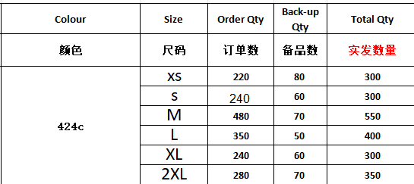 | 信封袋
Carton Dimension（箱规） | 信封袋
Gross Weight（毛重） | 1.22kg
Net Weight（净重） | 1.18kg
Remark（备注）

